マーカー生成の注意点
■ マーカーのレーティング基準

 | ・Vuforiaでは、認識しやすい画像を 5段階でレーティングする。認識しにくい１〜認識しやすい５まで。

 | 状態 | 例えば
 | 細部まで精細であること | 街頭のシーン、グループの人たち、スポーツシーン
 | コントラストが立っていること | 明るい部分と暗い部分がある、十分に明るい、一面明るいまたは一色ベタ塗りでない
 | 繰り返しのパターンでないこと | 原っぱ、特徴的な窓のある現代的な建物の前景、整然と並んだパターンなどでない

 | 図. スキャン画像(左)から生成されるマーカー(右)
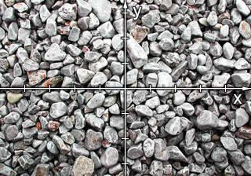
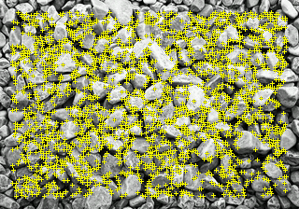

 | 図. 理想的なスキャン対象
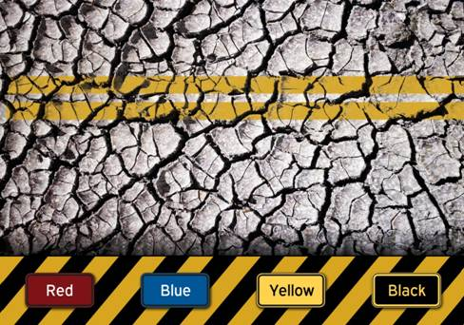

■ 特徴の見つけ方

 | ・レーティング基準の基本は、画像の特徴点の数。


 | 形状 | 説明
 |  | 四角形は、4つの特徴点をもつ。

 |  | 円形は、特徴点をもたない。0個。


 |  | 左の形は、2つの特徴点をもつ。

 | 図. 特徴の少ない画像 (レーティング：1)

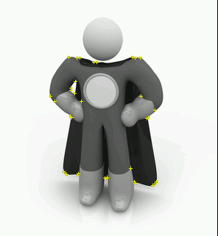

 | 図. 特徴の多い画像 (レーティング: 5)

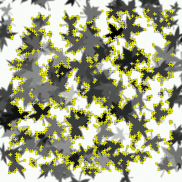

■ コントラスト

 | ・同じ画像でもコントラストによって検出できる特徴点の数が変わる。


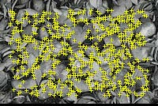

 | 図. 元の画像
 | レーティング：３


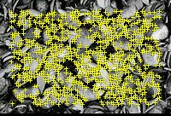

 | 図. 精細
 | レーティング：４


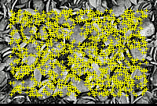

 | 図. 高精細
 | レーティング：５

 | ・別の例


 | 図. 元の画像
 | レーティング：１


 | 図. 背景を少し明るく加工
 | レーティング：２


 | 図. 前面を精細に加工
 | レーティング：３



 | 図. 前面も背景も高精細(左)
 | 白背景で、前面を際立たせる(右)
 | レーティング：４ (左右とも)


 | 図. 白背景で高精細
 | レーティング：５

■ 特徴点の分布

 | ・画像内の特徴点は、バランスよく分布しているほど認識しやすい。
 | ・仮に特徴点の分布に偏りがある画像では、全体と特徴点のカタマリ部分の切り抜きが同じ難易度になることがわかる。

 | 図. 特徴点に偏りのある全体(上)と部分切り取り(下) （レーティング：２ （上下とも））

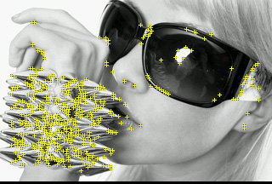


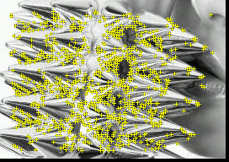

■ 特徴点が見つからない画像の例

 | 図. 丸い人工物（レーティング：０）

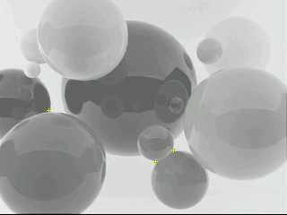

 | 図. 繰り返しのパターン (レーティング：０)
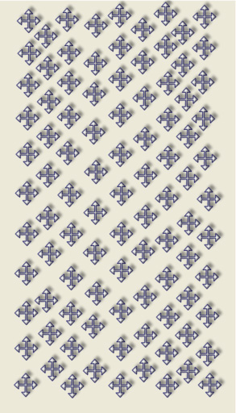
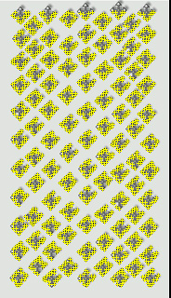

■ グレースケールの画像の場合

 | ・カラーの場合と同じレーティングが得られる。
 | ・画像を予めグレースケールに変換することによって認識のしやすさを向上する試みには、効果はない。


 | レーティング：１

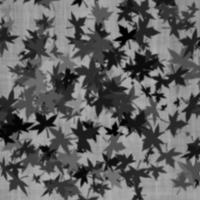
 | レーティング：３

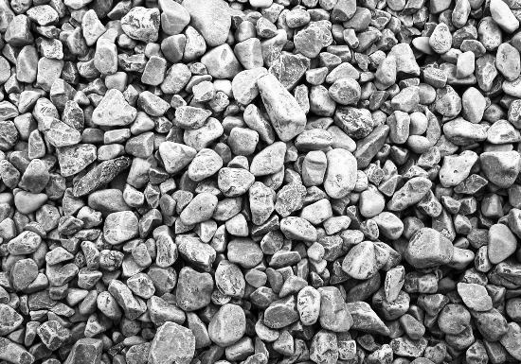
 | レーティング：５


 | レーティング：０

